1
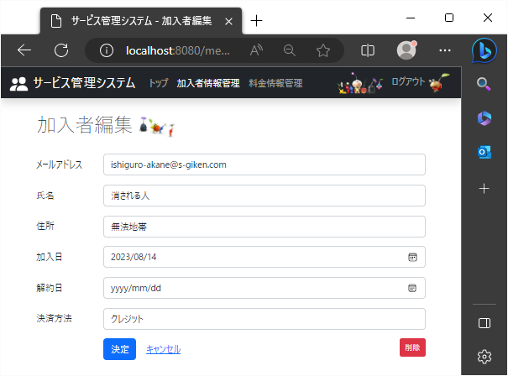
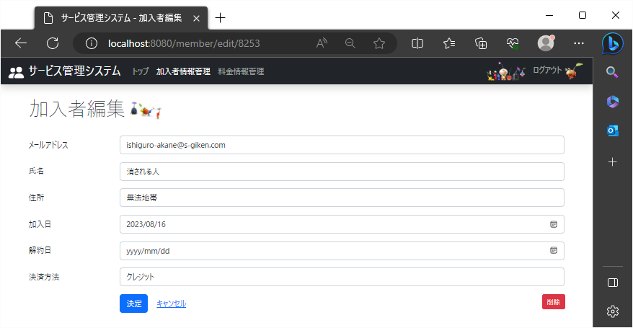
!2023/8/21

 | 加入者編集ページの決定ボタンやキャンセルリンクのある列の右端に赤いボタンで削除ボタンが表示される。
 | 加入者編集ページ

2
2023-08-21

 | ボタンにカーソルを合わせた際、画面の左下にhttp://localhost:8080/member/delete/{id}の形でリンクが表示される。


 | 加入者編集ページ

↑カーソルを合わせた際に表示されるリンク

3
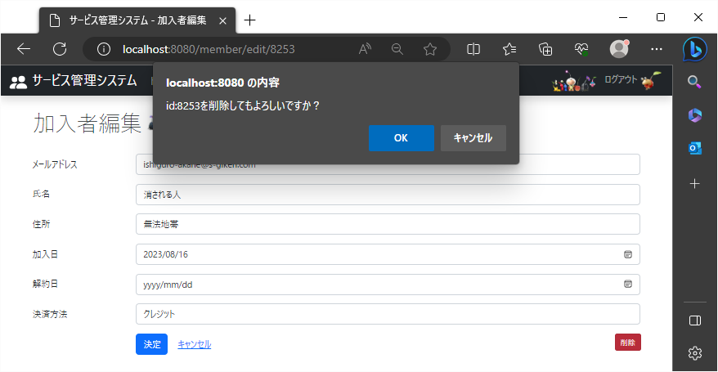
2023-08-21

 | 削除ボタンを押した時、IDを表示し削除に関する確認メッセージを表示。
 | 加入者編集ページ

4
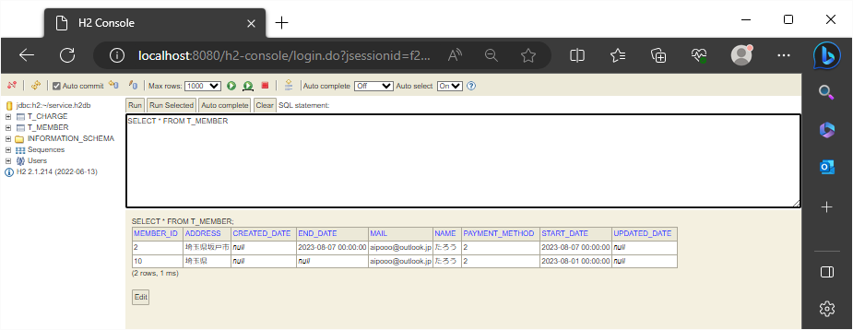
2023-08-21

 | ① レコードの削除処理が成功すると、加入者検索画面に戻り「削除されました。」のメッセージが緑の枠に囲まれてタイトルの下に表示される。

 | 加入者編集ページ
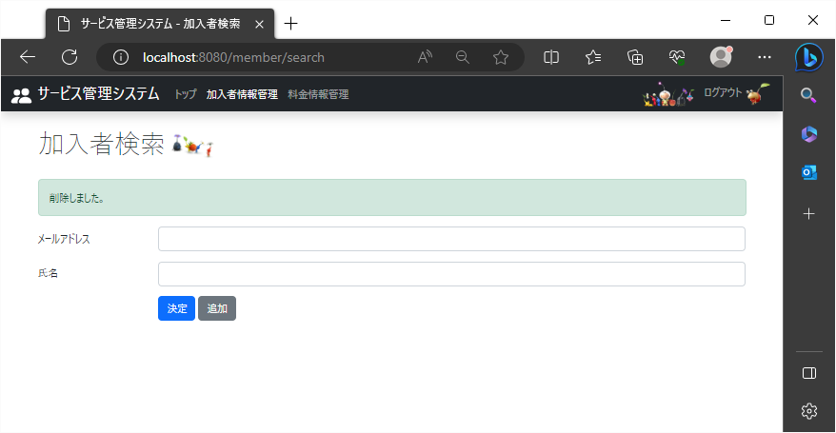

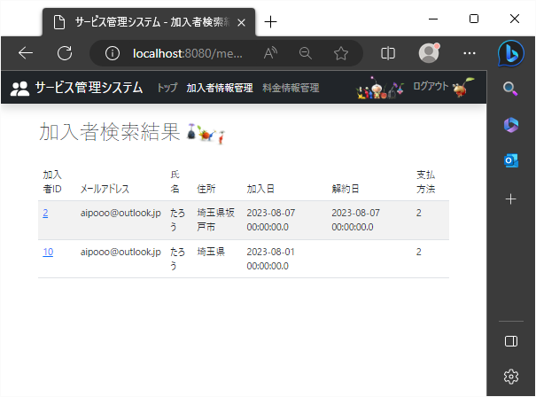
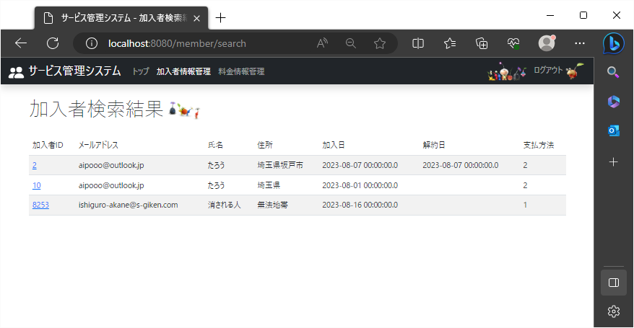

 | ↓削除後
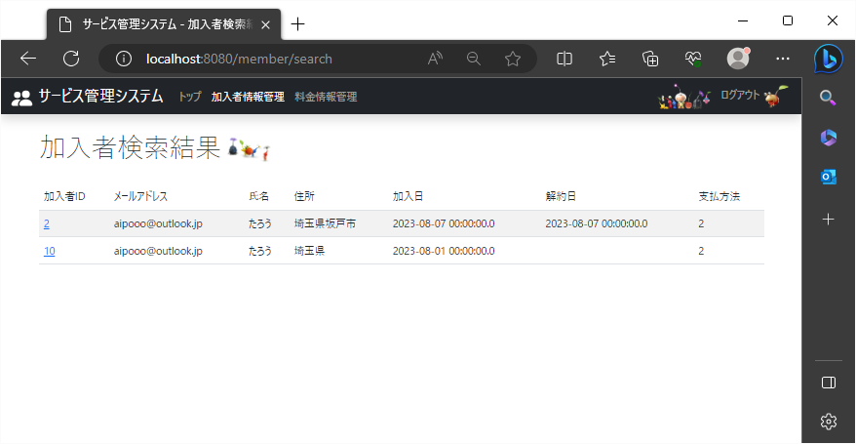

 | ② レコードの削除処理が成功すると、対象のレコードを持っていたT_CHARGEテーブルからレコードが消える。

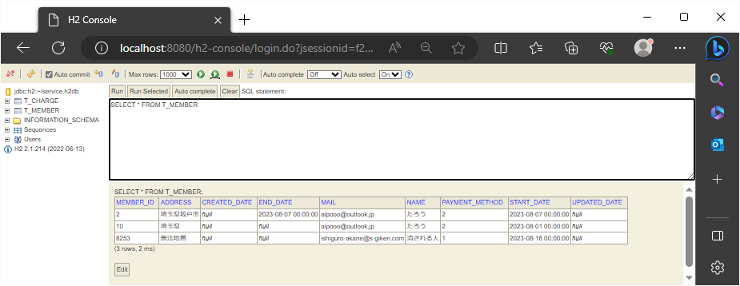

↓削除後

5
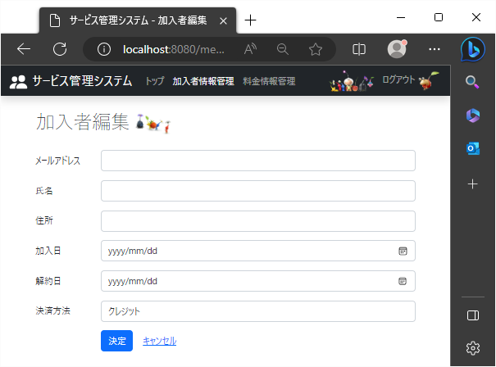
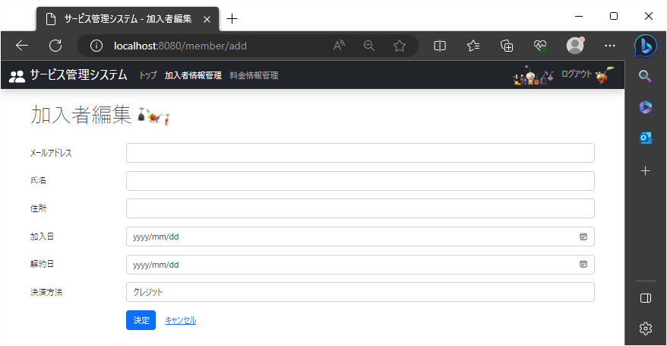
2023-08-21

 | 追加登録ページの決定ボタンやキャンセルリンクのある列の右端には、削除ボタンが表示されない。
 | 加入者編集ページ

6
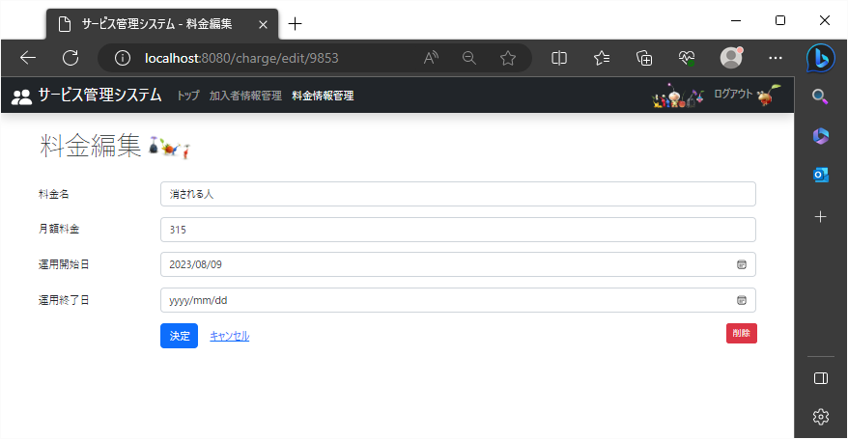
2023-08-21

 | 料金編集ページの決定ボタンやキャンセルリンクのある列の右端に赤いボタンで削除ボタンが表示される。
 | 料金編集ページ

7
2023-08-21
 | ボタンにカーソルを合わせた際、画面の左下にhttp://localhost:8080/charge/delete/{id}の形でリンクが表示される。

 | 料金編集ページ
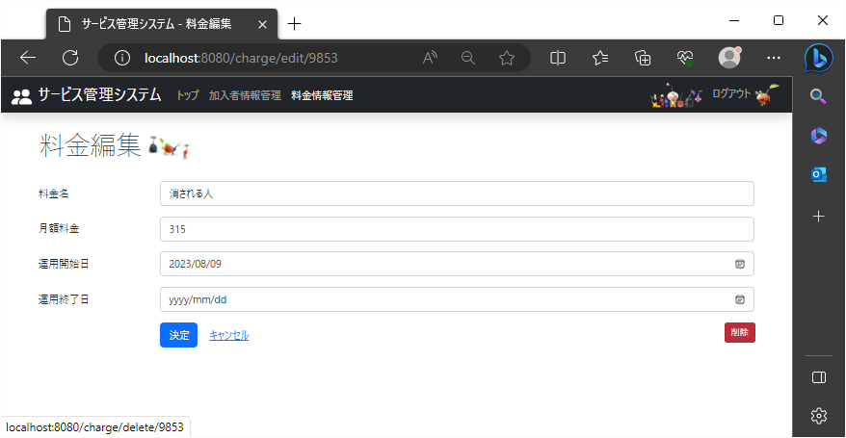

↑カーソルを合わせた際に表示されるリンク

↑カーソルを合わせた際に表示されるリンク

8
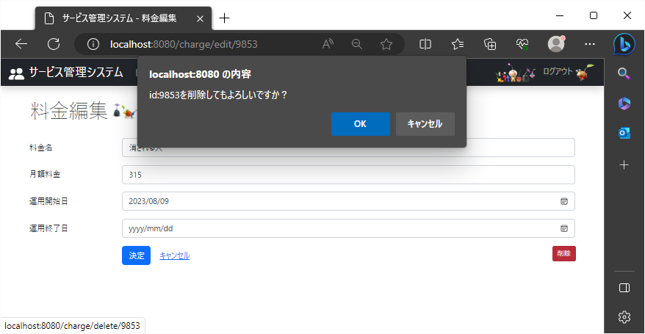
2023-08-21

 | 削除ボタンを押した時、IDを表示し削除に関する確認メッセージを表示。
 | 料金編集ページ

9
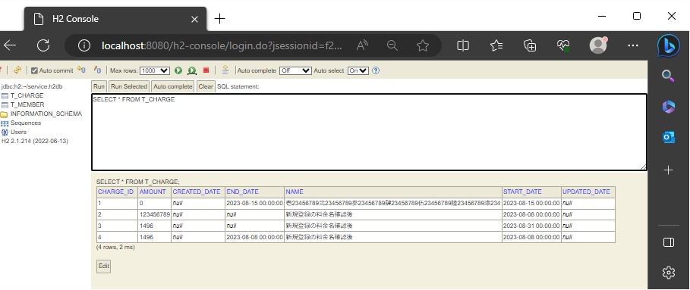
2023-08-21

 | ① レコードの削除処理が成功すると、料金検索画面に戻り「削除されました。」のメッセージが緑の枠に囲まれてタイトルの下に表示される。

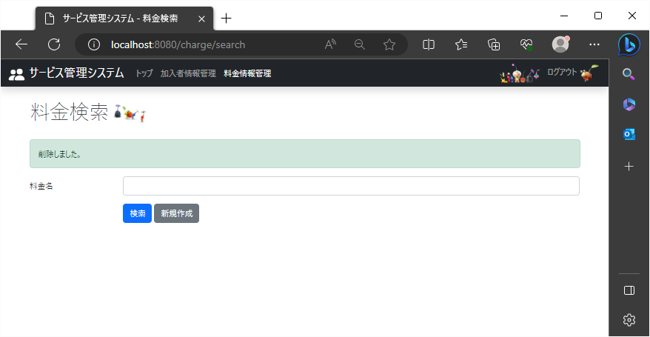
 | 料金編集ページ
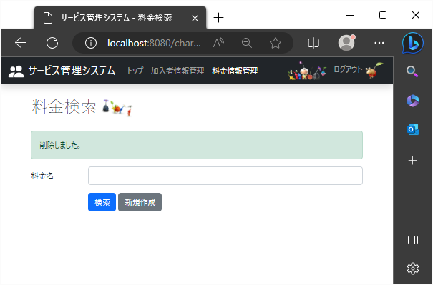

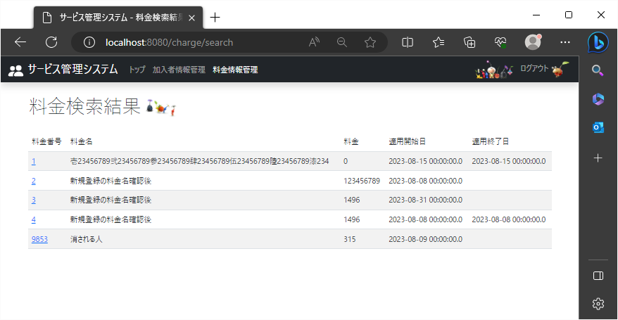

 | ↓削除後
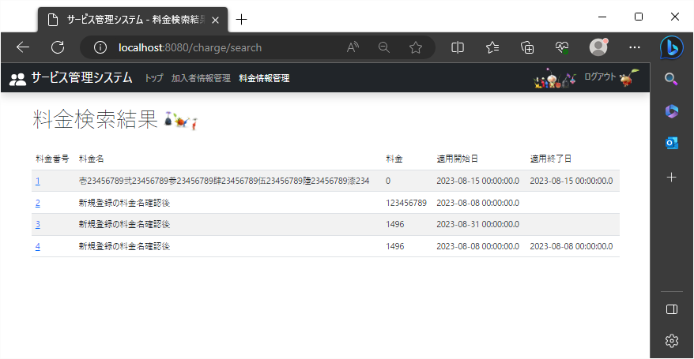

 | ② レコードの削除処理が成功すると、対象のレコードを持っていたT_CHARGEテーブルからレコードが消える。


 | ↓削除後

10
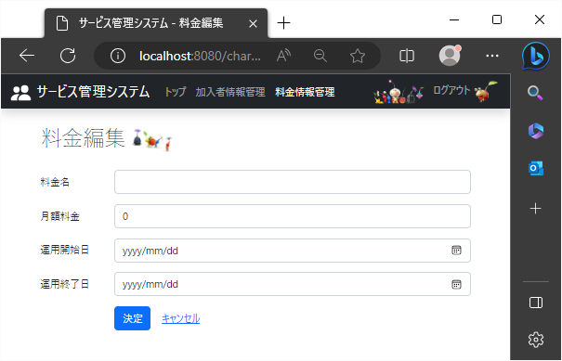
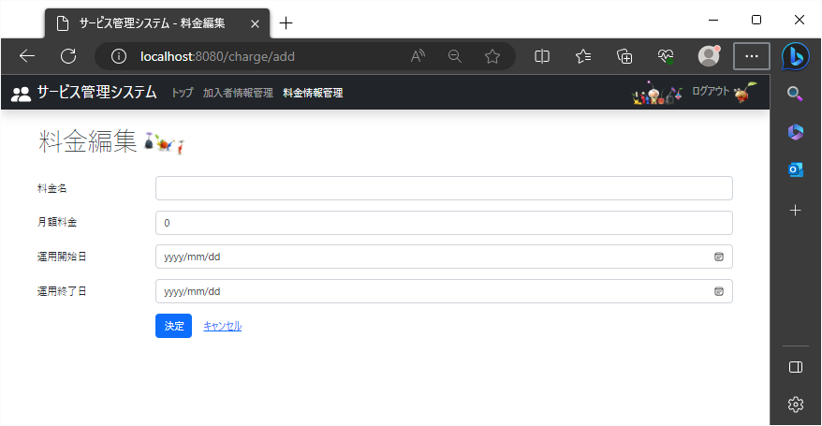
2023-08-21

 | 新規登録ページの決定ボタンやキャンセルリンクのある列の右端には、削除ボタンが表示されない。
 | 料金編集ページ

